현황
회현면 착한가게 명단 (2023.2.24기준)

연 번 | 착한가게명 | 주 소 | 사 진
1 | 베이커리카페 논 | (현) 군산시 회현면 회현초교1길 47 (23.4월 이전예정) 군산시 회현면 금광리 345-1 | 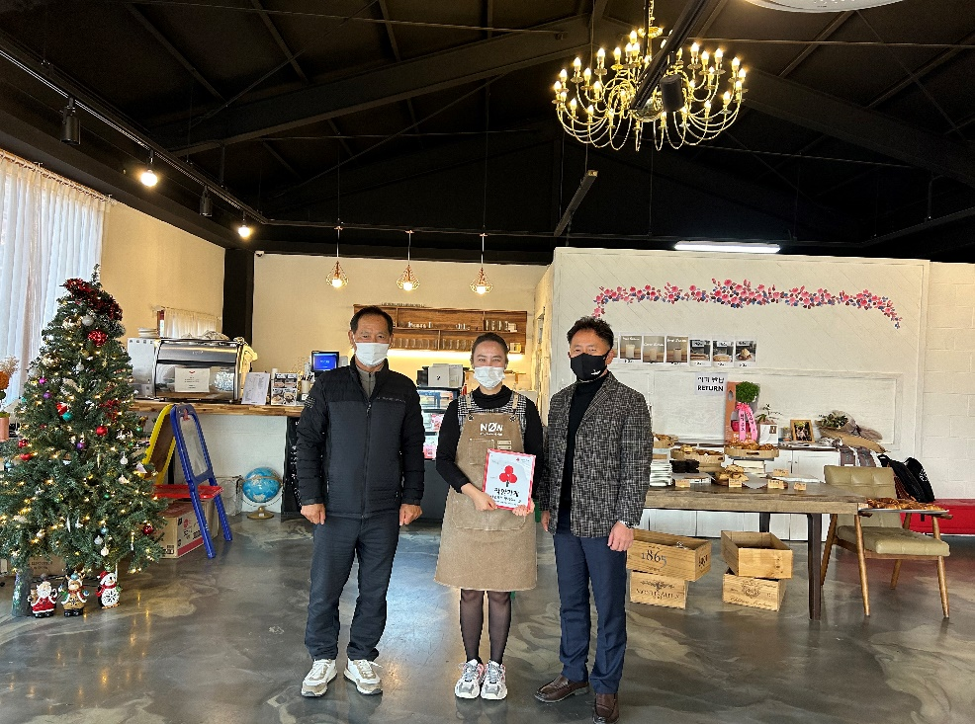
2 | 모예의 정원 | 군산시 회현면 대위로 172 | 